Sheet1
画面仕様書 |  |  | システム名称 |  |  | サブシステム名称 |  |  |  | クラス番号
 |  |  |  |  |  |  |  |  |  | 2B29KN
名称 | 顧客管理画面 |  | 販売管理システム |  |  | 顧客管理システム |  |  |  | 氏名
 |  |  |  |  |  |  |  |  |  | 河田佑樹
 |  |  |  |  |  |  | 画面詳細
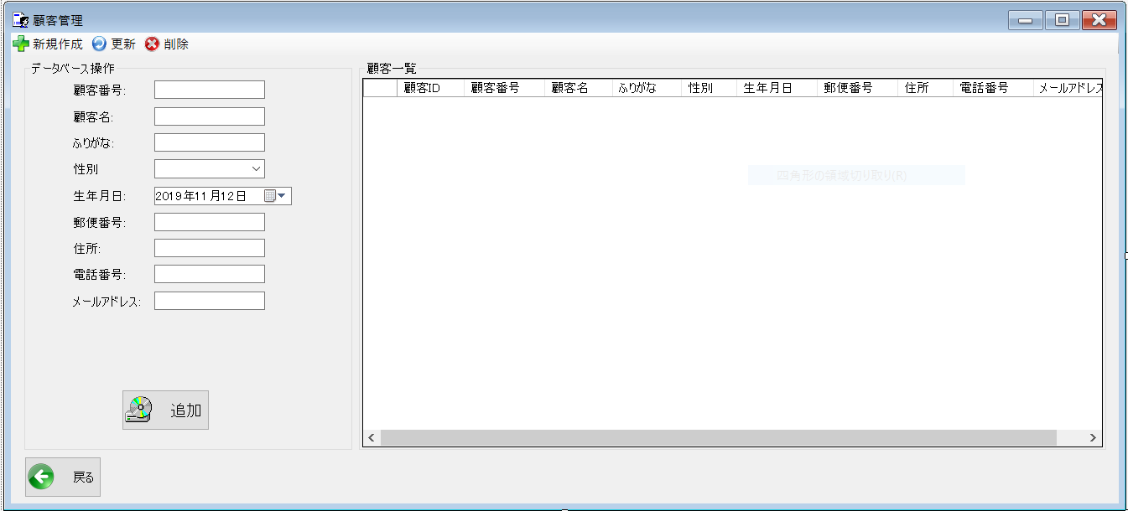
 |  |  |  |  |  |  | フォーム名 |  | CustomerListForm

 |  |  |  |  |  |  | 画面サイズ |  | 1339x609

 |  |  |  |  |  |  | 背景色 |  | 規定値

 |  |  |  |  |  |  | 文字種類 |  | MS ui

 |  |  |  |  |  |  | 文字サイズ |  | 9

 |  |  |  |  |  |  | 文字色 |  | 黒

 |  |  |  |  |  |  | 注意事項

 | 名称 | 使用コントロール | Caption | 初期値 | 必須入力 | TAB順 | 桁制限 | その他
1 | toolStripButtonNew | label | 新規作成
2 | toolStripButtonRefresh | label | 更新
3 | toolStripButtonRemove | label | 削除
4 | groupBox1 | groupBox | データベース操作
5 | label1 | label | 顧客番号 |  |  | -
6 | textbox1 | textbox
7 | label2 | label | 顧客名 |  |  | 1
8 | textbox2 | textbox
9 | label3 | label | ふりがな |  |  | 2
10 | textbox3 | textbox
11 | lbllabel4 | label | 性別 |  |  | 3
12 | textbox4 | textbox
13 | label5 | label | 生年月日 |  |  | 4
14 | dateTimePicker1 | dateTimePicker1
15 | label6 | label | 郵便番号 |  |  | 5
16 | textbox | textbox
17 | label7 | label | 住所 |  |  | 6
18 | textbox | textbox
19 | label8 | label | 電話番号 |  |  | 7
20 | textbox | textbox
21 | label9 | label | メールアドレス |  |  | 8
22 | textbox | textbox
23 | buttonAdd | button | 追加 |  |  | 9
24 | groupBox２ | groupBox | 顧客一覧 |  |  | 10
25 | dataGridView1 | dataGridView
26 | button1 | button | 戻る |  |  | 11 |  | 前のサイトに戻る
27
28
29
30

その他

 | 数量を入力すると商品マスターを参照して自動的に仕入価格を入力されるようにする

